기본
교 차 로 조 사 현 황

관리 번호 | 도로 /교차로명 |  | 소재지 |  |  | 조사날짜

설치년월 | 제조사 | 모델명 | 시설물 관련
 |  |  | 차량철주 | 보행철주 | 앞버튼 유무

현시 / 제어기이미지

교차로 생성

목차

동대-01
교 차 로 조 사 현 황

관리 번호 | 도로 /교차로명 |  | 소재지 |  |  | 조사날짜
동대-01 | 해날마을사거리 |  | 충남 보령시 동대동 350-20 |  |  | 21.03.03

설치년월 | 제조사 | 모델명 | 시설물 관련
 |  |  | 차량철주 | 보행철주 | 앞버튼 유무
18.04.18 | TI 탑아이티㈜ | TI-7000 | - | - | -

현시 / 제어기이미지
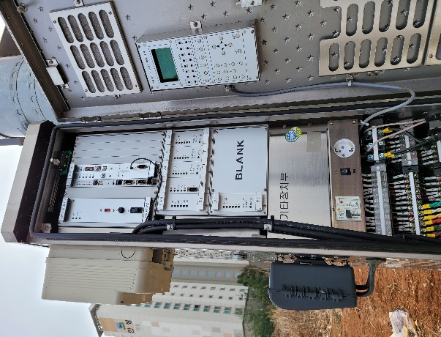
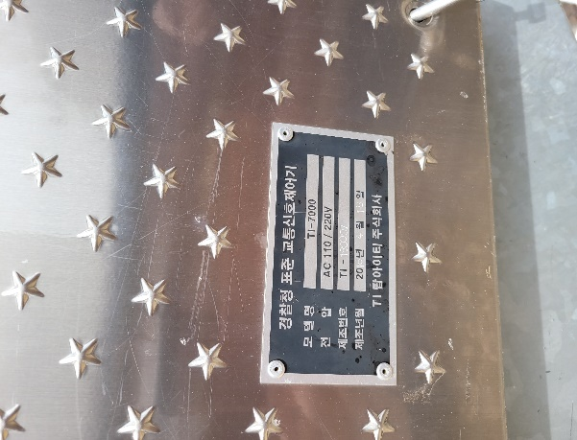

목차

동대-02
교 차 로 조 사 현 황

관리 번호 | 도로 /교차로명 |  | 소재지 |  |  | 조사날짜
동대-02 | 이편한 사거리 |  | 충남 보령시 동대동 331-32 |  |  | 21.03.03

설치년월 | 제조사 | 모델명 | 시설물 관련
 |  |  | 차량철주 | 보행철주 | 앞버튼 유무
17.06.21 | 엔에스시스템 | NS-5000 | - | - | -

현시 / 제어기이미지
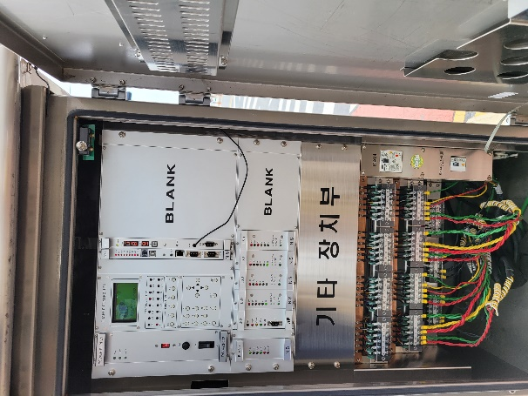
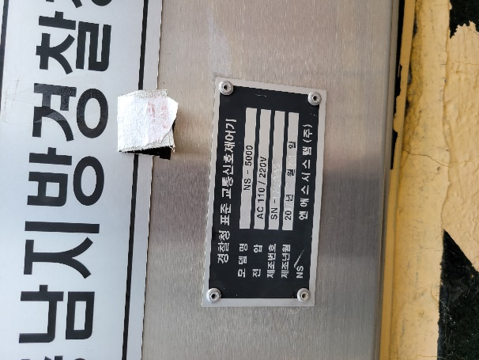

목차

죽정-01
교 차 로 조 사 현 황

관리 번호 | 도로 /교차로명 |  |  |  | 소재지 |  |  | 조사날짜
죽정-01 | 파리바게트앞 사거리 |  |  |  | 충남 보령시 죽정동 662-17 |  |  | 21.03.03

설치년월 | 제조사 |  |  | 모델명 | 시설물 관련
 |  |  |  |  | 차량철주 | 보행철주 | 앞버튼 유무
10.12.20 | ㈜에너지코리아 |  |  | EK-7000 | 1 | 1 | o

교차로 생성
현시 / 제어기이미지

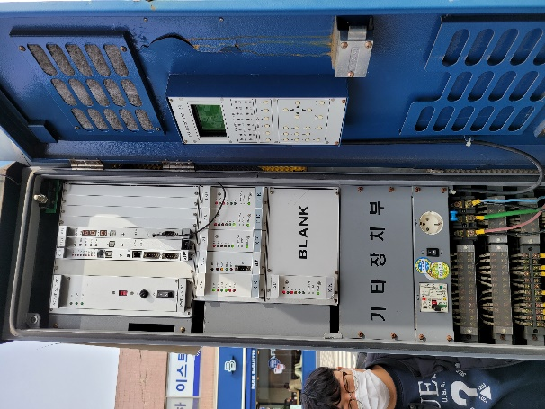
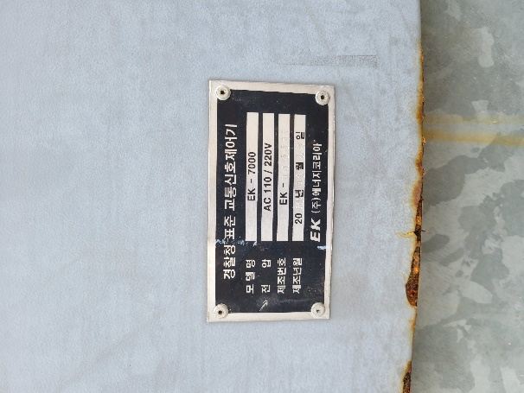
 |  |  | 1,2

 |  | 1

 |  |  | 2,1

목차

남포-01
교 차 로 조 사 현 황

관리 번호 | 도로 /교차로명 |  | 소재지 |  |  | 조사날짜
남포-01 | 읍내삼거리 |  | 남포면 옥서리 488 |  |  | 21.03.03

설치년월 | 제조사 | 모델명 | 시설물 관련
 |  |  | 차량철주 | 보행철주 | 앞버튼 유무
13.11.27 | 엔에스시스템 | NS-5000 | - | - | -

현시 / 제어기이미지
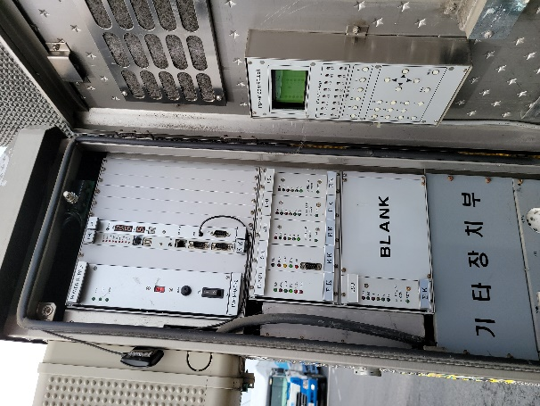

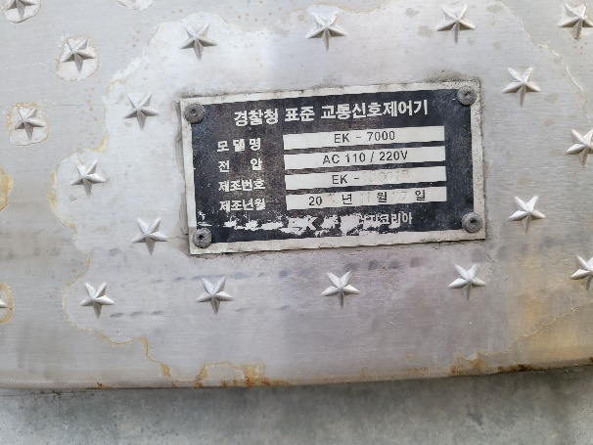

목차

주포-01
교 차 로 조 사 현 황

관리 번호 |  | 도로 /교차로명 |  |  |  | 소재지 |  |  | 조사날짜
주포-01 |  | 마강삼거리 |  |  |  | 총남 보령시 주포면 마강리 89-4 |  |  | 21.03.15

설치년월 |  | 제조사 |  |  | 모델명 | 시설물 관련
 |  |  |  |  |  | 차량철주 | 보행철주 | 앞버튼 유무
19.03.15 |  | 탑아이티 |  |  | TI-7000 | 3 | 1 | x

현시 / 제어기이미지
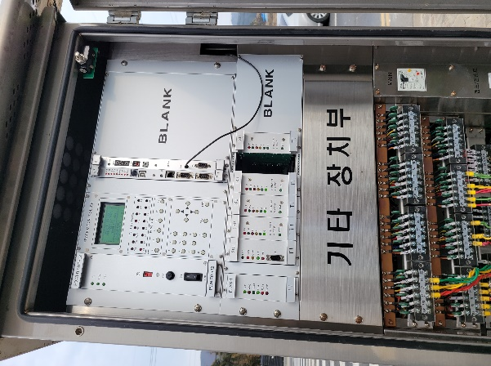
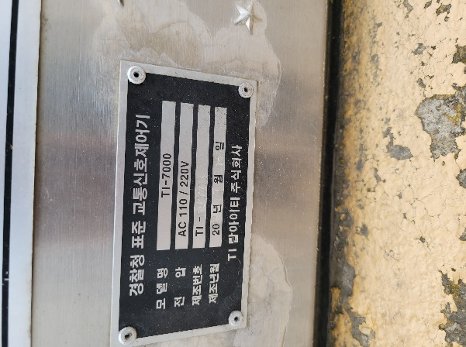
 |  |  | 보령
 |  |  |  | 1
 |  |  | 1

 | 5

 |  |  |  | 2
 |  |  | 광천

목차

청소-01
교 차 로 조 사 현 황

관리 번호 |  | 도로 /교차로명 |  |  |  |  | 소재지 |  |  | 조사날짜
청소-01 |  | 통남사거리 |  |  |  |  | 충남 보령시 청소면 야현리 248-5 |  |  | 21.03.15

설치년월 |  | 제조사 |  |  |  | 모델명 | 시설물 관련
 |  |  |  |  |  |  | 차량철주 | 보행철주 | 앞버튼 유무
11.12.01 |  | 한진이엔지 |  |  |  | HJ-5000H | 2 | 2 | x

현시 / 제어기이미지
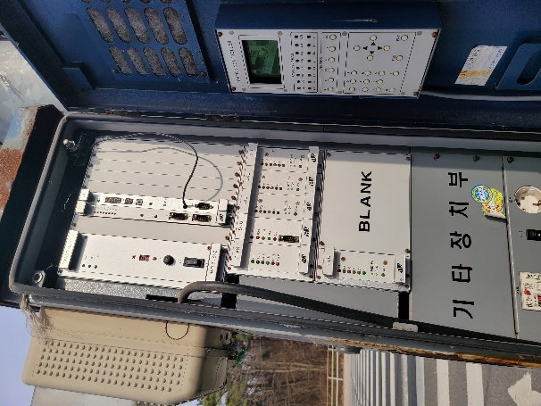
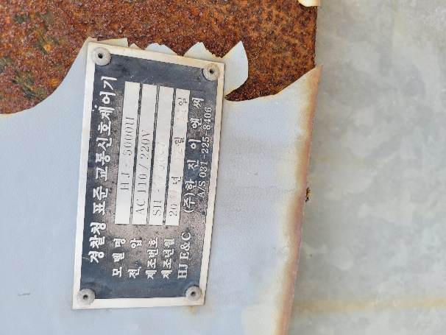
 |  |  | 보령
 |  |  |  | 1
 |  |  | 4
 |  | 2 |  |  | 1
 | 3 |  |  |  |  | 4

 |  |  | 3
 |  |  |  | 2
 |  |  | 광천

목차

청소-02
교 차 로 조 사 현 황

관리 번호 |  | 도로 /교차로명 |  |  |  | 소재지 |  |  | 조사날짜
청소-02 |  | 마동1길 앞 |  |  |  | 충남 보령시 청소면 죽림리 922 |  |  | 21.03.15

설치년월 |  | 제조사 |  |  | 모델명 | 시설물 관련
 |  |  |  |  |  | 차량철주 | 보행철주 | 앞버튼 유무
18.03.22 |  | 탑아이티 |  |  | TI-7000 | 3 | 1 | x

현시 / 제어기이미지
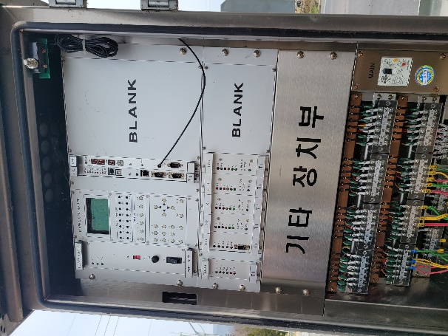
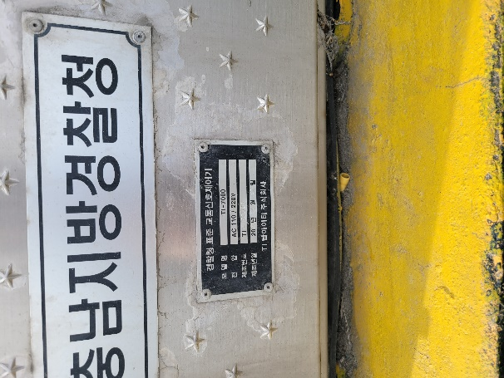
 |  |  | 보령
 |  |  |  | 1

 | 3

 |  |  | 3
 |  |  |  | 2
 |  |  | 광천

목차

청소-03
교 차 로 조 사 현 황

관리 번호 |  | 도로 /교차로명 |  |  |  | 소재지 |  |  | 조사날짜
청소-03 |  | 마동삼거리 |  |  |  | 충남 보령시 청소면 죽림리 783-1 |  |  | 21.03.15

설치년월 |  | 제조사 |  |  | 모델명 | 시설물 관련
 |  |  |  |  |  | 차량철주 | 보행철주 | 앞버튼 유무
12.12.12 |  | 한진이엔지 |  |  | HJ-5000H | 2 | x | x

현시 / 제어기이미지
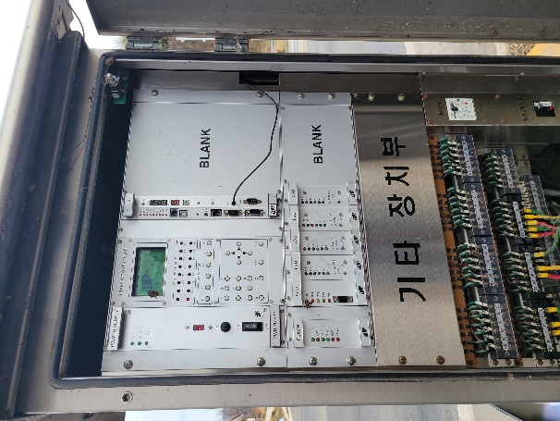
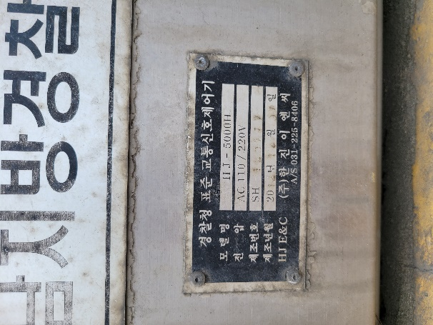
 |  |  | 보령
 |  |  |  | 1

 | 3

 |  |  | 3
 |  |  |  | 2
 |  |  | 광천

목차

청소-04
교 차 로 조 사 현 황

관리 번호 |  | 도로 /교차로명 |  |  |  | 소재지 |  |  | 조사날짜
청소-04 |  | 죽림교차로 |  |  |  | 충남 보령시 청소면 죽림리 919 |  |  | 21.03.15

설치년월 |  | 제조사 |  |  | 모델명 | 시설물 관련
 |  |  |  |  |  | 차량철주 | 보행철주 | 앞버튼 유무
18.12.07 |  | 한진이엔지 |  |  | HJ-5000H | 5 | x | x

현시 / 제어기이미지
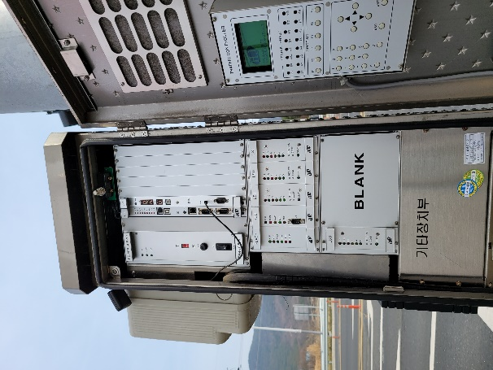
 |  |  | 보령
 |  |  |  | 1
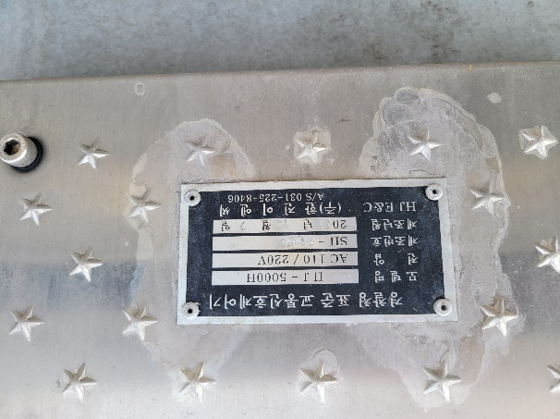
 |  | 3
 | 2

 |  |  | 2
 |  |  |  | 3
 |  |  | 광천

목차

청소-05
교 차 로 조 사 현 황

관리 번호 | 도로 /교차로명 |  |  |  | 소재지 |  |  | 조사날짜
청소-05 | 재정삼거리 |  |  |  | 충남 보령시 청소면 재정리 696-1 |  |  | 21.03.15

설치년월 | 제조사 |  |  | 모델명 | 시설물 관련
 |  |  |  |  | 차량철주 | 보행철주 | 앞버튼 유무
14.03.22 | 에너지코리아 |  |  | EK-7000 | 2 | 1 | x

현시 / 제어기이미지
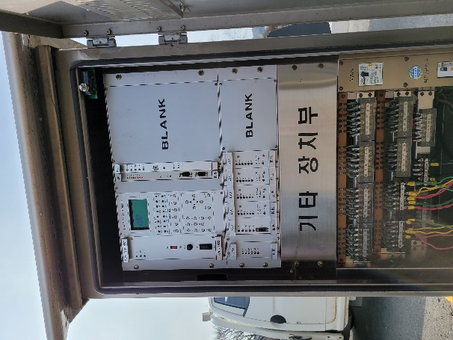
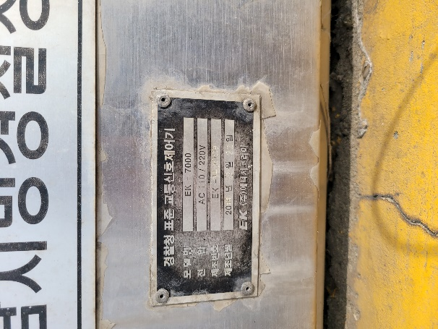
 |  | 광천

 |  |  | 1

 |  | 2

 |  |  | 2

 |  | 보령

목차

청소-06
교 차 로 조 사 현 황

관리 번호 | 도로 /교차로명 |  |  |  | 소재지 |  |  | 조사날짜
청소-06 | 송동마을 입구 |  |  |  | 충남 보령시 청소면 신송리 67-9 |  |  | 21.03.15

설치년월 | 제조사 |  |  | 모델명 | 시설물 관련
 |  |  |  |  | 차량철주 | 보행철주 | 앞버튼 유무
18.09.10 | 탑아이티 |  |  | TI-7000 | 3 | 1 | x

현시 / 제어기이미지
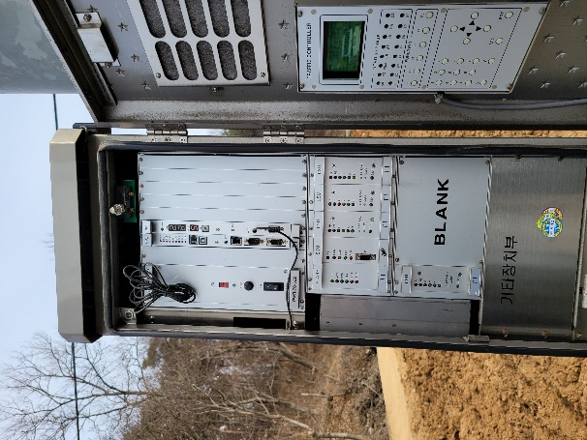
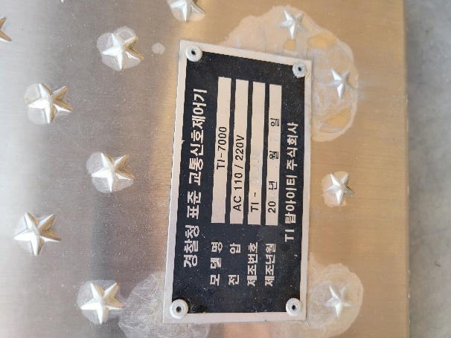
 |  | 광천
 |  |  | 1

 |  |  |  | 2

 |  | 2
 |  |  | 3
 |  | 보령

목차

청소-07
교 차 로 조 사 현 황

관리 번호 |  | 도로 /교차로명 |  |  |  | 소재지 |  |  | 조사날짜
청소-07 |  | 진죽사거리 |  |  |  | 충남 보령시 청소면 진죽리 280-19 |  |  | 21.03.15

설치년월 |  | 제조사 |  |  | 모델명 | 시설물 관련
 |  |  |  |  |  | 차량철주 | 보행철주 | 앞버튼 유무
09.08.10 |  | 한진이엔지 |  |  | HJ-5000H | 4 | x | x

현시 / 제어기이미지
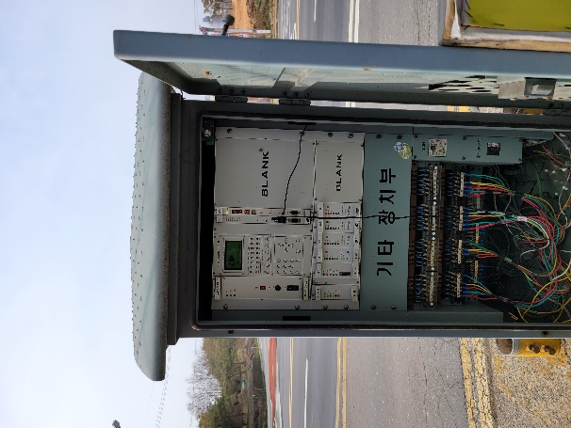
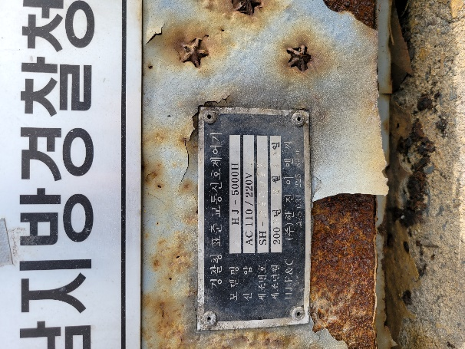
 |  |  | 광천
 |  |  |  | 1
 |  |  | 4

 | 4 |  |  |  | 2

 |  |  |  | 3
 |  |  | 보령

목차

